ÖRNEKLEME BİLGİLERİ
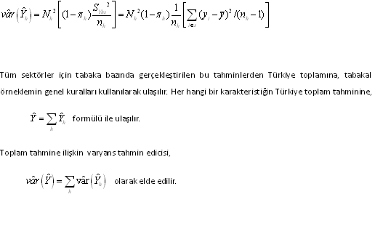
ÖRNEKLEME BİLGİLERİ

 | 20- ÖRNEKLEME YÖNTEMİ | : |  | Basit Rasgele Örnekleme

 |  |  | X | Tabakalı Örnekleme

 |  |  |  | Tabakalı Küme Örneklemesi

 |  |  |  | Çok Aşamalı Tabakalı Küme Örneklemesi

 |  |  |  | Diğer

 | PSU | :
 | (Birincil Örnekleme Birimi)

 | FSU | : | Girişim
 | (Nihai Örnekleme Birimi)

 | Birinci Aşama Seçim Yöntemi | :

 | Nihai Aşama Seçim Yöntemi | : | Örneklerin seçimi Ardışık Basit Rassal Örnekleme (ABRÖ) yöntemi ile gerçekleştirilmiştir.

 | Küme / Rotasyon Bilgileri | :

 | 21- ÖRNEK DAĞITIM YÖNTEMİ | : |  | Eşit dağıtım

 |  |  | X | Uzlaşık dağıtım

 |  |  |  | Oransal dağıtım

 |  |  |  | Optimal dağıtım

 |  |  |  | Karekök dağıtım

 |  |  |  | Diğer

 | Açıklamalar | : | 2016 Yenilik Anketi’ nde amaç ekonomik faaliyet ve büyüklük gruplarına göre girişim bazında tahmin vermektir. Örnek hacmi, istenilen düzeyde tahmin üretilmesini sağlayacak kriterler ve önceki araştırmadaki kayıp oranları dikkate alınarak tamsayımlar dahil olmak üzere 13.190 olarak belirlenmiştir. Faaliyet bazında toplam 30 grup; büyüklük bazında ise iki büyüklük grubu (10-49; 50-249) dikkate alınmış olup, örnek hacminin dağıtımı, faaliyet ve büyüklük grupları düzeyinde uzlaşık dağıtım yöntemi ile yapılmıştır. nh = ñ [ K2 + ( 1- K2 ) Mh2 ] ½ ñ = Göze düşen ortalama örnek hacmi Mh = Nh / ( N / H ) = H.Wh K = Göreceli önem H = Tabaka sayısı h = Tabaka indisi nmin = K.ñ en küçük göze düşen örnek hacmi Bu yöntem birim sayısı çok küçük dahi olsa her tabakada belirli sayıda örnek hacmini garanti etmektir. Dolayısıyla girişim sayısının çok az sayıda olduğu tabakalar yapısal olarak sistem içerisinde belirlenerek tamsayımla ele alınmıştır. Tüm sektörlerde maliyet ve işgücü dikkate alınarak nmin=75 olacak şekilde tabakalara düşen örnek hacmi belirlenmiştir.

ÖRNEKLEME BİLGİLERİ (Devam)

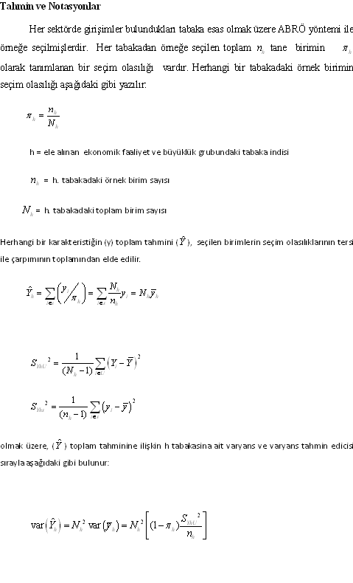
 | 22- TAHMİN ve NOTASYONLAR | :

